Graphique6
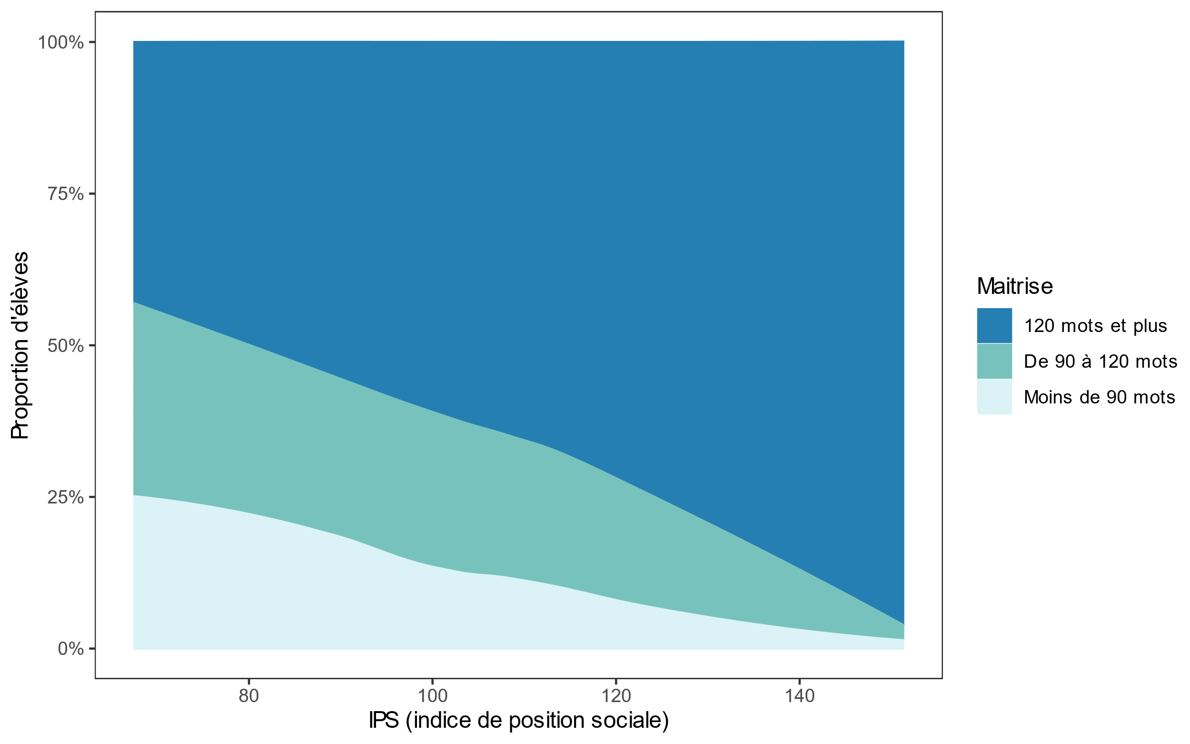
Répartition des élèves selon le nombre de mots lus en fonction de l’IPS de leur collège en 2025

